需求池
初步筛选需求池

1 | 想进小家的时候 | 2 | 期望云小家的功能

1 | 不开心emo的时候！！ | 1 | 怎么上一题写了深夜饿的时候这题没有好吃的图片专区
2 | 需要树洞，想要倾诉时 | 2 | 走出去的学长学姐线上再来一次锋芒毕录
3 | 烦恼的时候 | 3 | 能有各地家人旅游攻略也阔以
4 | 想小家的时候 | 4 | 小家创意区~大家对小家举办活动或者建设机制的期望写在里面，应届的小孩们去组织活动
5 | 想家人们的时候 | 5 | 照片云盘，放点可回忆的内容，然后如果能让我多一些归属感的话，更好
6 | 偶尔想分享自己‘伤春悲秋、多愁善感’的照片或随笔 | 6 | 类似QQ空间的朋友圈，甚至每届一个子空间？
7 | 想拥有线上bbs | 7 | 有线上bbs 共享留言的功能 表情包存储地
8 | 想联系老朋友的时候 | 8 | 加好友
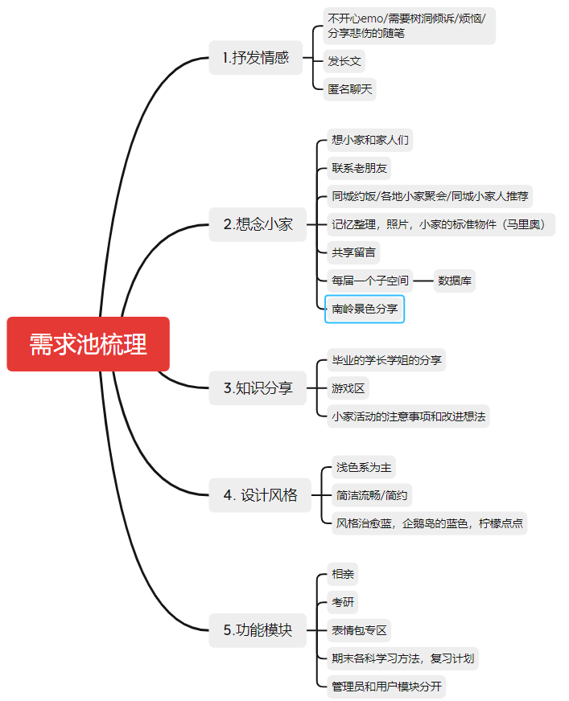
 |  | 10 | 关于南岭或者南区的好看的景色分享板块
 |  | 11 | 同城能约饭吗
 |  | 12 | 可能的话加一个游戏区吧
1 | 不开心emo/需要树洞倾诉/烦恼/分享悲伤的随笔 | 13
2 | 想小家和家人们，老朋友 | 14 | 浅色系为主！
 |  | 15 | 呜呜这些模块都想要
 |  | 16 | 同城小家人推荐功能，很想知道毕业后同一城市里有哪些小家人呢！
 |  | 17 | 表情包专区，不希望因为时间的流逝，许多当时经典的表情包消失
 |  | 18 | （求求ui加油）
 |  | 19 | 相亲模块真的可以拥有吗哈哈哈
 |  | 20 | 可以发长文的板块！
 |  | 21 | 希望云小家可以让大家更好的交流呀
 |  | 22 | 用来放松，说真心话
 |  | 23 | 考研模块整一个
 |  | 24 | 目前你们想到的已经很棒了，我这边没有更多的要求了，你们制作云小家的家人们辛苦了，平台可以迭代着来。 ps：哆啦A梦们是我们那一级在逸夫楼圣诞活动时收到的小家的礼物，它们现在还在呀哈哈真好~
 |  | 25 | 各科学习方法 期末复习规划等 做各种活动的注意事项
 |  | 26 | 马里奥！马里奥！还想小家的那个房间！！！
 |  | 27 | 简洁流畅
 |  | 28 | 可以考虑区分一下管理员和用户的模块组成
 |  | 29 | 天啊天啊好期待，匿名聊天可以有
 |  | 30
 |  | 31 | 希望简约一点
 |  | 32 | 页面风格治愈蓝比较好，可以借鉴柠檬点点一系列的APP，还有企鹅岛的蓝色，或许点开云小家可以有BGM，或者是在逢年过节的时候能弹出祝福~
 |  | 33 | 有个类似目前所在区域模块，可以找找附近城市的小家人们，线下约一把。
 |  | 34
 |  | 35 | 相亲这个我是没想到的！精准把握老人们的需求哇，不过相邻几届的宝宝们都好熟悉的对不对，相亲不会尴尬吗哈哈哈哈~~真是新人胜旧人，啊不，，是一代更比一代强呀！

